01_급성 심근경색 (S
CASE #01 | 급성 심근경색 (STEMI)
❤️ 심장/순환기 | 난이도: ★★★★☆ | Door-to-Balloon 90분 / 12-lead ECG / DAPT / PCI / ST 상승
💬 선배 말씀 (프셉마음) "AMI는 응급실에서 제일 긴장되는 케이스야. 근데 신규 때 제일 힘든 게 뭔지 알아? 왜 이걸 하는지 모르고 손만 움직이는 것이야. 오늘은 검사 하나, 약 하나에도 전부 이유를 붙여서 설명해줄게. 이유를 알면 흔들리지 않아."
섹션 | 항목 | 내용 | 이론적 근거 | 이미지
📖 정의
 | 한 줄 정의 | 관상동맥이 완전히 막혀 심근세포가 산소를 못 받아 죽어가는 상태 | 심근세포는 한번 죽으면 절대 재생 불가. Time is Muscle — 20분부터 괴사 시작, 6시간이면 광범위 괴사 완성. | 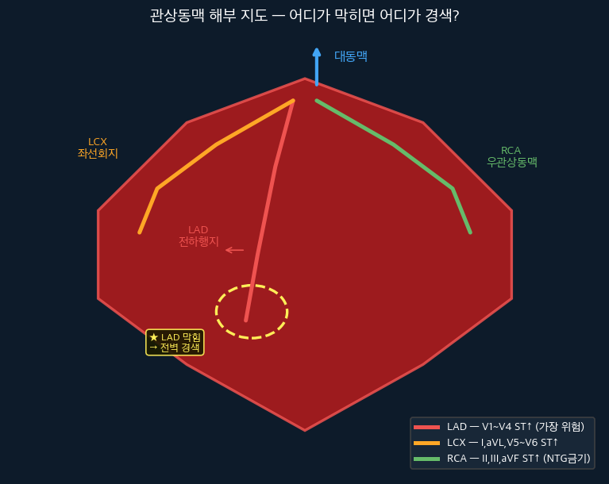

 | 위험인자 | 고칠 수 있음: 고혈압, 당뇨, 고지혈증, 흡연, 비만, 스트레스 고칠 수 없음: 고령(남45↑ 여55↑), 남성, 가족력 | 죽상경화증은 수년간 진행. 위험인자가 많을수록 플라크 형성 속도↑, 파열 위험↑
 | STEMI vs NSTEMI | STEMI: 완전 폐색, ST 상승, D2B 90분 PCI NSTEMI: 부분 폐색, ST 하강/정상, 안정화 후 PCI | 폐색 정도의 차이. 둘 다 심근효소 상승하지만 STEMI가 훨씬 긴박함.

🔬 병태생리
 | 진행 4단계 | 1) 죽상경화반 수년 형성 2) 플라크 파열 (스트레스·흡연 방아쇠) 3) 혈소판 집합 → 혈전 형성 4) 완전 폐색 → 심근 괴사 | DAPT(Aspirin+Clopidogrel)는 3단계 혈전 형성을 두 가지 경로에서 동시 차단 | 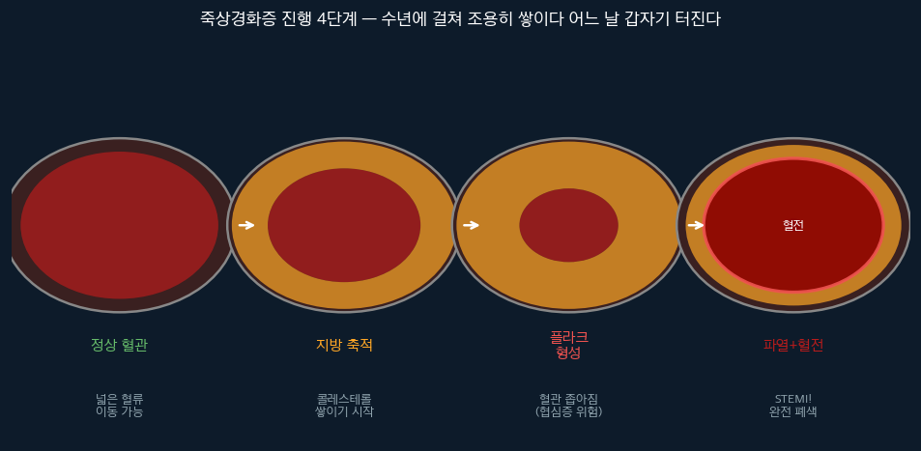

🗺️ 해부 지도
 | 관상동맥 3가지 | LAD(전하행): 심실 전벽 → V1~V4 ST↑ ★가장 위험 RCA(우관상): 하벽·우심실 → II·III·aVF ST↑ → NTG 금기! LCX(좌선회): 측벽 → I·aVL·V5~V6 ST↑ → 진단 어려움 | RCA 막히면 우심실 경색 동반 가능. 우심실은 전부하 의존 → NTG로 혈관 확장하면 혈압 급락 위험.

😣 증상
 | 증상별 근거 | 흉통·압박감 30분↑: 허혈 심근 → 젖산·브레디키닌 축적 → 통증수용체 자극 왼팔·턱 방사통: 심장 구심신경(C8~T4) = 왼팔·턱 피부분절 같은 척수레벨 → 연관통 식은땀·창백: 심박출량↓ → 교감신경↑ → 카테콜아민 → 말초혈관 수축 오심·구토: RCA경색 → 하벽 자극 → 미주신경 반사항진 | 당뇨·노인·여성은 신경 둔화로 흉통 없는 경우 多. "그냥 피곤해요"도 ECG 먼저!

📈 ECG & 검사
 | ECG 근거 & 읽기 | 근거: 심근 허혈 → 이온 펌프 손상 → 재분극 이상 → ST↑ 변화 순서: 과첨예 T파 → ST 상승★ → T파 역전 → 병적 Q파 진단: 인접 2개 유도 1mm↑ (V2-V3은 2mm↑) | V1-V4: LAD / II·III·aVF: RCA / I·aVL·V5-V6: LCX 새로운 LBBB + 흉통 = STEMI로 취급 | 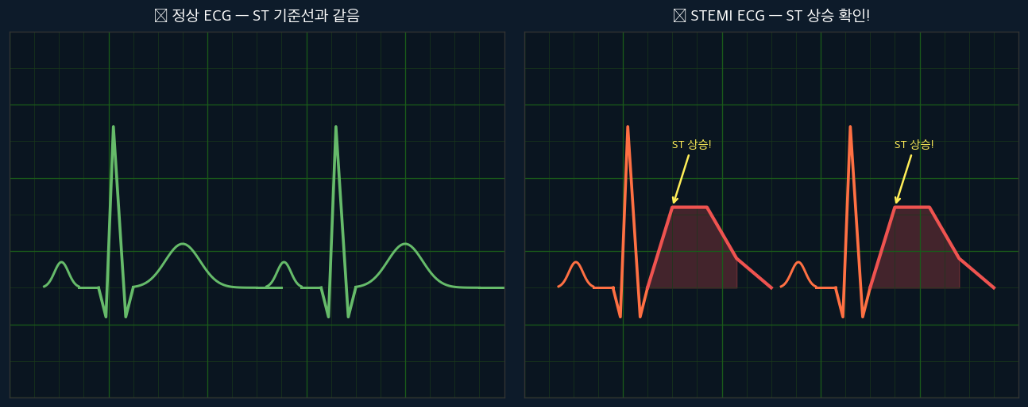

 | 심근효소 근거 | Troponin I: 3h↑ → 24h 정점 → 7~10일 지속 CK-MB: 3h↑ → 18h 정점 → 3~4일 초기 음성 가능 → Serial Troponin (6h 재검) 필수! | 심근세포 괴사 → 세포막 파괴 → 세포내 단백질 혈액 유출. Troponin은 심근에만 특이적으로 존재. | 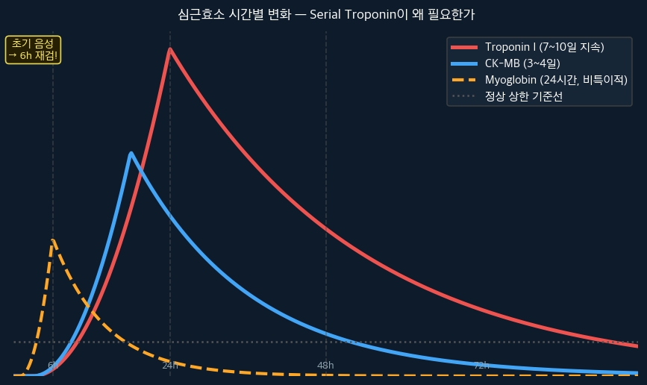

💊 치료 근거
 | 즉시 처치 | 12-lead ECG 10분내: 혈관위치·폐색범위 파악 IV 라인 2개: 응급약물·수액 동시투여 채혈(Troponin·CK-MB·CBC·BMP·Coag·혈형): 진단확인+PCI전 출혈위험평가 지속 심전도: VF·VT 즉각 대비 | D2B 90분 = Door to Balloon. 응급실 도착 → 스텐트 삽입까지 90분 이내 목표.
 | 약물 근거 | Aspirin 300mg 씹어서: COX-1억제→TXA₂차단→혈소판응집억제. 씹으면 3분 vs 삼키면 15분 Clopidogrel: ADP수용체(P2Y12) 차단 → Aspirin과 다른 경로 → DAPT=이중차단 산소: SpO₂<90%만! 과산소→활성산소↑→심근손상 악화 NTG: 혈관확장→전부하↓→심근산소요구량↓ BUT SBP<90 / 하벽STEMI 금기! Morphine: 통증·교감흥분완화→심근산소소비↓ | Primary PCI(스텐트): 혈전직접제거+고정. 약물보다 재개통률·생존율 압도적↑

🔴 Red Flag — 절대 놓치면 안 되는 것
⚠️ 하벽 STEMI + 저혈압 → NTG 금지! NS 250~500mL 수액
⚠️ 초기 Troponin 음성 → 6시간 후 Serial 재검 필수
⚠️ 새로운 LBBB + 흉통 → STEMI 동일 대응
⚠️ SBP<90 + 의식변화 → 심인성 쇼크, 즉시 보고
⚠️ 30분마다 통증 NRS 재평가 기록

⚡ 핵심 암기 | DAPT (Aspirin씹어서 + Clopidogrel) / D2B 90분 / NTG 금기 2가지(SBP<90, 하벽STEMI) / Serial Troponin 6h

06_심실세동 · 심정지
CASE #06 | 심실세동 / 심정지 (VF Arrest)
❤️ 심장/순환기 | 난이도: ★★★★★ | CPR / AED / 제세동 / 에피네프린 / ROSC / BLS-ACLS
💬 선배 말씀 (프셉마음) "심정지는 생각보다 훨씬 많이 와. 연습만이 답이야. 처음엔 손이 떨리지만 BLS를 몸에 익히면 자동으로 움직이게 돼. 오늘은 왜 빠르게 눌러야 하는지, 왜 에피네프린을 쓰는지 이유까지 같이 알아보자."
섹션 | 항목 | 내용 | 이론적 근거 | 이미지
📖 정의
 | 한 줄 정의 | 심장이 혈액을 펌프질하지 못해 뇌·장기에 혈류가 차단된 상태 | 심정지 4분 → 뇌손상 시작. 10분 → 심각한 뇌손상 또는 사망. CPR이 뇌 혈류를 30~40% 유지. | 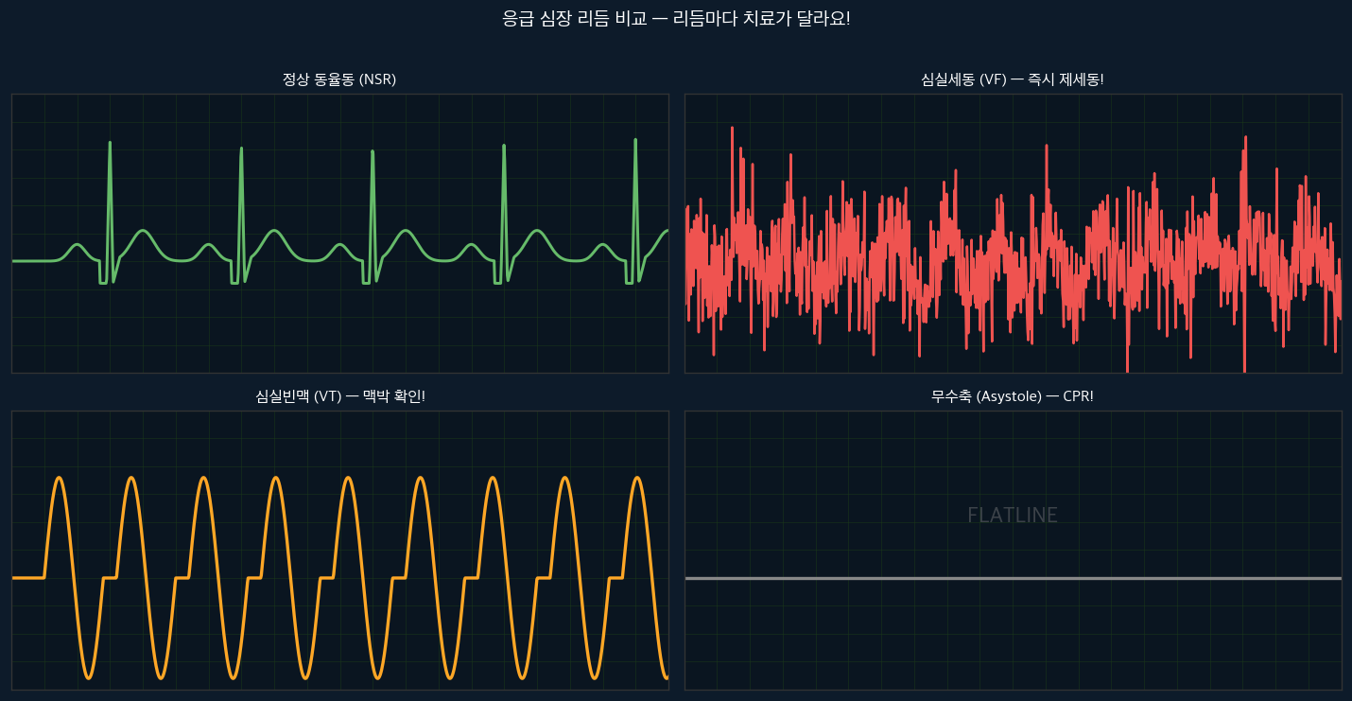

 | 심정지 4가지 리듬 | Shockable: VF(심실세동), Pulseless VT(무맥성 심실빈맥) → 즉시 제세동! Non-shockable: Asystole(무수축), PEA(무맥성 전기활동) → CPR+에피네프린 | VF: 심실이 불규칙하게 떨림 → 전기충격으로 리셋. Asystole: 전기 자체 없음 → 충격 소용없음.

🔬 병태생리
 | 왜 심정지가 생기나 | 원인 기억법 5H5T: 5H: 저산소증, 저혈량, 수소이온(산증), 저/고칼륨, 저체온 5T: 독소, 심낭압전, 긴장성기흉, 혈전(PE), 혈전(AMI) | ROSC(자발순환회복) 후 5H5T 원인을 찾아 교정하지 않으면 재발. 가역적 원인 교정이 핵심.
 | CPR 왜 효과적인가 | 흉부 압박 깊이 5~6cm, 속도 100~120회/분, 이완 완전히 → 인공 심박출량 생성 → 뇌·심장에 최소 혈류 유지 → 제세동 성공률↑ | 압박이 얕거나 빠르면 혈류 생성 불충분. 이완 불완전하면 심장 충만 방해. 30:2 비율이 산소공급과 혈류 균형.

📈 ECG & 검사
 | 리듬 확인 | VF: 불규칙한 큰 파형 → 200J 즉시 제세동 VT: 넓은 QRS 빠른 맥 → 맥박 확인 → 없으면 200J Asystole: 직선(flat) → 제세동 금기, CPR+에피네프린 PEA: 정상처럼 보이는 ECG + 맥박 없음 | 리듬 확인은 CPR 잠시 중단 시에만. 10초 이내. 맥박 없으면 즉시 재개.

💊 치료 근거
 | BLS → ACLS 흐름 | ① 반응확인·119신고·AED요청 ② CPR 시작 (30:2, 강하게·빠르게·완전이완) ③ AED 도착 → 리듬 분석 → Shockable이면 즉시 충격 ④ ACLS: 에피네프린 1mg IV 3~5분마다 ⑤ Amiodarone 300mg (VF/VT 지속 시) ⑥ 원인 교정 (5H5T)
 | 약물 근거 | 에피네프린 1mg IV: α1 수용체 → 말초혈관 수축 → 관상동맥·뇌혈관 관류압↑ → 제세동 성공률↑ Amiodarone 300mg: K⁺·Na⁺·Ca²⁺ 채널 차단 → 심실 흥분성↓ → VF/VT 재발 방지 NaHCO₃: 대사성 산증 교정 (과도 사용 주의) | ROSC 후 목표체온관리(TTM 33~36℃): 뇌 대사↓ → 재관류 손상 최소화

🔴 Red Flag — 절대 놓치면 안 되는 것
⚠️ CPR 중단 최소화 — Hands-off time < 10초
⚠️ 에피네프린은 ROSC 후 과도 투여 금지 (고혈압→뇌출혈)
⚠️ ROSC 후 혈압 90 이상 유지, 저혈압은 즉시 교정
⚠️ PEA → 원인(5H5T) 즉시 탐색
⚠️ 제세동 후 즉시 CPR 재개 (리듬 먼저 확인하지 말 것)

⚡ 핵심 암기 | 5H5T / VF·VT→제세동 / Asystole·PEA→에피네프린+CPR / 에피 3~5분마다 / Amiodarone 300mg

20_허혈성 뇌졸중 (I
CASE #20 | 허혈성 뇌졸중 (Ischemic Stroke)
🧠 신경계 | 난이도: ★★★★★ | FAST / tPA / 골든타임 4.5시간 / NIHSS / 뇌CT / 혈관 재개통
💬 선배 말씀 (프셉마음) "뇌졸중은 Time is Brain이야. STEMI가 심장을 살리는 거라면 뇌졸중은 뇌를 살리는 거야. tPA 한 번 잘못 쓰면 뇌출혈로 죽을 수도 있어서 금기 확인이 진짜 중요해. 차분하게 체크리스트 돌리는 습관이 필요해."
섹션 | 항목 | 내용 | 이론적 근거 | 이미지
📖 정의
 | 한 줄 정의 | 뇌혈관이 막혀 뇌세포가 산소·포도당을 못 받아 죽어가는 상태 | Time is Brain — 분당 190만 개의 뇌세포 사망. 4.5시간 이내 tPA 투여가 골든타임. | 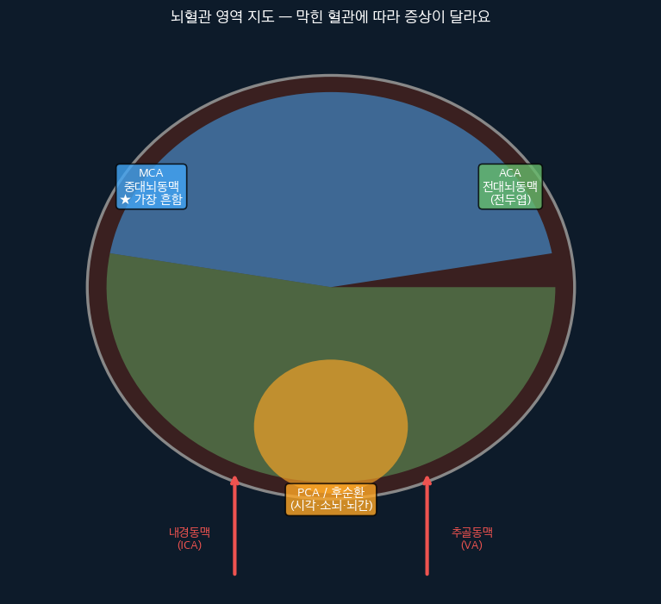

 | 종류 | 허혈성(80%): 혈전·색전으로 뇌혈관 폐색 출혈성(20%): 뇌혈관 파열 → CT로 즉시 구분 필수! (출혈성에 tPA 쓰면 사망) | 뇌 CT 찍어서 출혈 없으면 허혈성으로 간주하고 tPA 고려.

🔬 병태생리
 | 허혈 연쇄반응 | 뇌혈관 폐색 → 혈류 감소 → ATP 고갈 → 이온 펌프 실패 → Na·Ca 세포내 유입 → 세포 부종 → 괴사 중심부(Core): 즉시 괴사 / 반음영(Penumbra): 살릴 수 있음! | Penumbra는 혈류가 완전히 없지 않아 일시적으로 기능 저하 상태. 빨리 혈류 회복하면 살릴 수 있음 → tPA/thrombectomy 근거.

🗺️ 해부 지도
 | 혈관별 증상 | MCA(중대뇌동맥, 가장 흔함): 반대쪽 팔다리 마비·감각소실, 실어증(우성반구) ACA(전대뇌동맥): 반대쪽 하지 마비 PCA(후대뇌동맥): 시야장애, 어지럼증 뇌간: 복시, 구음장애, 연하곤란, 현훈 | 어느 혈관이 막혔는지 증상으로 유추 가능. 의사에게 보고 시 증상 방향(좌/우)과 발생 시각 정확히 전달.

😣 증상 FAST
 | FAST + 추가 증상 | F(Face): 안면 마비, 입꼬리 처짐 A(Arm): 팔다리 마비, 한쪽만 S(Speech): 말이 어눌하거나 이해 못함 T(Time): 즉시 응급실! 추가: 갑작스런 두통(SAH 감별), 시야장애, 현훈, 보행장애 | 증상 발생 시각을 환자·보호자에게 반드시 확인! 마지막으로 정상이었던 시각(Last Known Well)이 tPA 판단 기준.

📈 ECG & 검사
 | 즉시 검사 | 뇌 CT: 출혈성 배제 필수 (tPA 전) 뇌 MRI/DWI: 허혈 범위 정확 파악 ECG: 심방세동 확인 (색전성 원인) 채혈: CBC·BMP·Coag·혈당 (저혈당이 뇌졸중 모방 가능!) NIHSS 평가: 중증도 점수화 | NIHSS 0~42점. 점수↑ = 중증. 시간대별 변화 추이 기록이 치료 효과 판단에 중요.

💊 치료 근거
 | tPA 투여 근거 & 금기 | 근거: 혈전용해 → 막힌 혈관 재개통 → Penumbra 살림 용량: 0.9mg/kg (최대 90mg), 10%는 IV push, 나머지 60분 주입 골든타임: 증상 발생 4.5시간 이내 주요 금기: 출혈성 뇌졸중, 최근 3개월 내 뇌수술, 혈압>185/110, 혈당<50/>400, 항응고제 복용 | tPA 후 24시간은 항혈소판제·항응고제 금지. 혈압 모니터링 강화 (출혈 위험).
 | 혈압 관리 | tPA 전: BP>185/110이면 먼저 낮춰야 (Labetalol·Nicardipine) tPA 후: BP<180/105 유지 tPA 불가 환자: 220/120 넘을 때만 조심스럽게 낮춤 (뇌허혈 부위는 자동조절 실패 → 혈압 너무 낮추면 더 나빠짐) | 혈압을 적극적으로 낮추면 Penumbra 혈류까지 감소. 뇌졸중에서의 혈압 관리는 다른 응급과 반대 방향.

🔴 Red Flag — 절대 놓치면 안 되는 것
⚠️ 발생 시각(Last Known Well) 반드시 확인 — tPA 판단 기준
⚠️ 혈당 먼저 확인! 저혈당이 뇌졸중 증상 모방 가능
⚠️ BP>185/110이면 tPA 전 혈압 조절 선행
⚠️ tPA 후 24시간: 항혈소판·항응고제 금지
⚠️ 증상 악화 → 즉시 CT (출혈성 전환 의심)

⚡ 핵심 암기 | FAST / Last Known Well / tPA 4.5h 이내 / 출혈성 배제 후 투여 / BP<185/110 유지

44_당뇨성 케톤산증 (
CASE #44 | 당뇨성 케톤산증 (DKA)
🍬 내분비/대사 | 난이도: ★★★★☆ | 인슐린 부족 / 케톤증 / 산증 / Kussmaul 호흡 / 수액 교정
💬 선배 말씀 (프셉마음) "DKA는 겉보기엔 그냥 당뇨 악화같아 보이지만 제대로 교정 안 하면 죽어. 수액, 인슐린, 전해질 — 이 세 가지의 순서와 이유가 핵심이야. 특히 칼륨 수치를 모르고 인슐린 먼저 주면 큰일나. 순서가 생명이야."
섹션 | 항목 | 내용 | 이론적 근거 | 이미지
📖 정의
 | 진단 3요소 | ① 고혈당 (혈당>250mg/dL) ② 대사성 산증 (pH<7.3, HCO₃<15) ③ 케톤증 (혈청·소변 케톤 양성) | 세 가지 모두 있어야 DKA. 혈당이 많이 안 높아도(Euglycemic DKA) DKA 가능 — SGLT-2 억제제 복용 환자에서. | 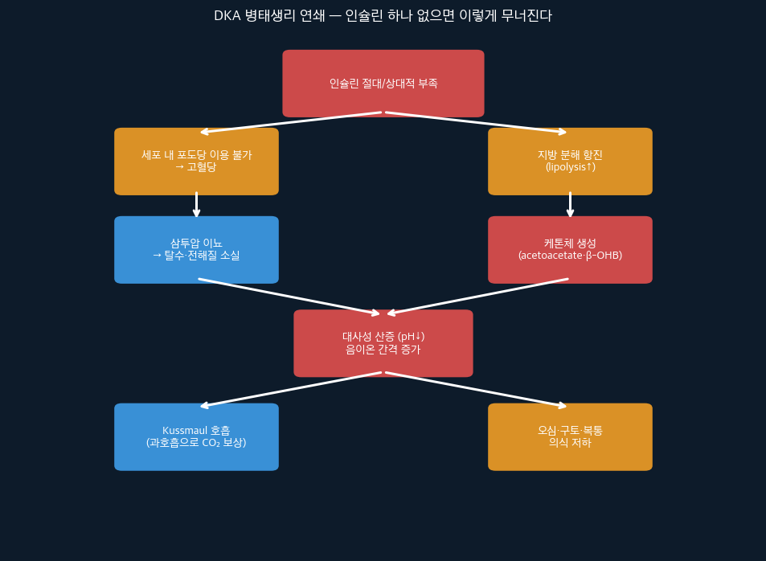

🔬 병태생리
 | 인슐린 없으면 이렇게 된다 | 인슐린 부족 → 세포가 포도당 이용 불가 → 지방 분해 → 케톤체(β-OHB, AcAc) 생성 → 혈액 산성화 (pH↓) → Kussmaul 호흡 (CO₂ 배출로 산증 보상) → 삼투압 이뇨 → 탈수·전해질 소실 | Kussmaul 호흡은 보상 기전. 몸이 폐를 통해 산을 내보내려는 시도. 호흡수↑, 깊고 규칙적.
 | 칼륨이 왜 위험한가 | 산증 상태: 세포 밖 K⁺ 높아 보임 (실제 총 칼륨은 부족) 인슐린 투여 → K⁺ 세포 안으로 이동 → 급격한 저칼륨 → 심부정맥·심정지 위험! 칼륨 3.5 미만이면 인슐린 먼저 주면 안 됨! | 인슐린 시작 전 반드시 K⁺ 확인 필수. K<3.5이면 보충 먼저, K>5.0이면 인슐린 단독.

😣 증상
 | 증상 & 이유 | 다뇨·다음: 삼투압 이뇨 → 수분 손실 체중 감소: 지방·근육 분해 Kussmaul 호흡: 산증 보상, 깊고 빠른 호흡 과일향 숨: 아세톤(케톤체)이 폐로 배출 오심·구토·복통: 케톤증·산증이 위장관 자극 의식 저하: 심한 탈수 + 고삼투압

📈 ECG & 검사
 | 필수 검사 | 혈당: 기준 및 치료 반응 평가 ABGA: pH·HCO₃·PCO₂ (산증 중증도) 전해질: K⁺ 필수! Na·Cl·Mg BUN·Cr: 신기능·탈수 정도 소변 케톤·혈청 β-OHB: 케톤증 확인 ECG: 고칼륨 징후(peaked T), 저칼륨 징후(U파) 확인 | ECG에서 peaked T파 보이면 고칼륨 응급 → 인슐린+D50·칼슘 즉시

💊 치료 근거
 | 치료 순서 (순서가 생명) | ① 수액 먼저: NS 1L/hr × 첫 1~2시간 근거: 탈수 교정 → 신장 기능 회복 → 자연스러운 혈당 하강 ② K⁺ 확인 후 인슐린: K>3.5이면 RI 0.1unit/kg/hr 시작 K<3.5이면 K 보충 먼저! ③ 포도당 추가: 혈당 200 이하 → D5 or D10 병행 (저혈당 방지) ④ 전해질 교정: K·Mg·Phosphate 지속 모니터링 ⑤ 원인 치료: 감염·인슐린 누락·수술 등 | 정상화 기준: 혈당<200 + pH>7.3 + HCO₃>15 + 케톤 음성. 이 4가지 모두 정상화되어야 종료.

🔴 Red Flag — 절대 놓치면 안 되는 것
⚠️ K<3.5 → 인슐린 절대 먼저 투여 금지! K 보충 후 시작
⚠️ 혈당만 보고 인슐린 중단 금지 — pH·HCO₃·케톤도 확인
⚠️ 의식 저하 + 혈당 >600 → HHS(고삼투압 혼수) 감별
⚠️ 수액 너무 빠르게 → 뇌부종 위험 (소아에서 특히)
⚠️ Euglycemic DKA: SGLT-2i 복용자는 혈당 낮아도 DKA 가능

⚡ 핵심 암기 | 진단 3요소(고혈당·산증·케톤증) / 순서: 수액→K확인→인슐린 / K<3.5면 K먼저 / Kussmaul 호흡

50_패혈증 (Sepsi
CASE #50 | 패혈증 (Sepsis)
🦠 감염/패혈증 | 난이도: ★★★★★ | qSOFA / Sepsis-3 / Hour-1 Bundle / 젖산 / 혈액배양 / 항생제
💬 선배 말씀 (프셉마음) "패혈증은 무서운 게 처음엔 그냥 열나는 환자처럼 보인다는 거야. 그러다 갑자기 혈압이 떨어지고 장기가 망가지기 시작해. 조기 인식과 1시간 안에 번들 치료를 하느냐 안 하느냐가 생사를 가른다는 게 연구로 증명됐어."
섹션 | 항목 | 내용 | 이론적 근거 | 이미지
📖 정의
 | Sepsis-3 정의 | 패혈증: 감염에 대한 조절되지 않는 숙주반응 → 생명을 위협하는 장기 기능 장애 진단: qSOFA 2점↑ or SOFA 2점↑ 상승 Septic Shock: 패혈증 + 수액 불응 저혈압 + 젖산>2mmol/L → 사망률 40~50% | SIRS 기준(구분류)보다 Sepsis-3가 더 정확. 장기기능 이상이 핵심 개념. | 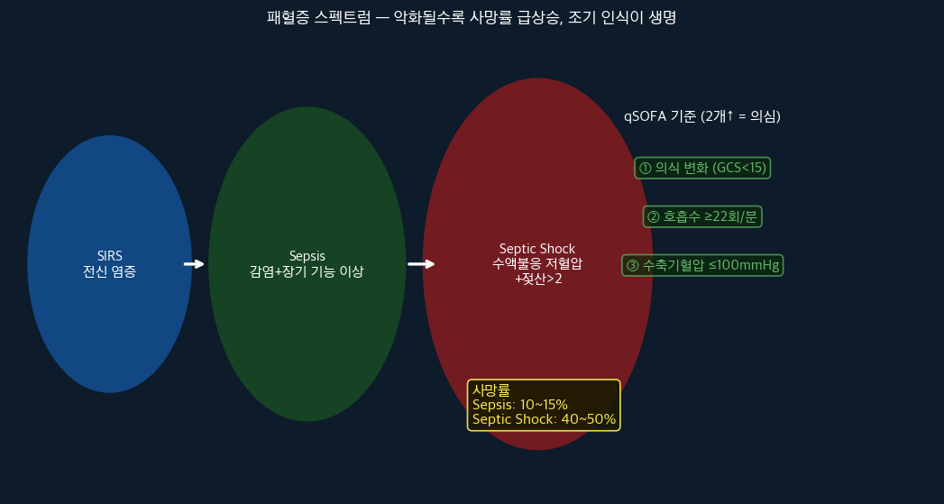

 | qSOFA 기준 | ① 의식 변화 (GCS<15) ② 호흡수 ≥22회/분 ③ 수축기혈압 ≤100mmHg 2가지 이상 = 패혈증 의심 → 즉시 평가 | ICU 밖에서 빠르게 선별하는 도구. 검사 없이 침상에서 바로 평가 가능.

🔬 병태생리
 | 왜 장기가 망가지나 | 감염원(균·독소) → 과도한 면역 반응 활성화 → 사이토카인 폭풍 (TNF-α·IL-1·IL-6) → 혈관 내피 손상 → 혈관 투과성↑ → 혈관 확장 → 혈압 하강 → 미세혈전 형성 → 말초 조직 허혈 → 신장·폐·간·뇌 순으로 장기 부전 | 혈관이 확장되어 혈압이 낮아지는 것 = 분배성 쇼크(Distributive shock). 심박출량은 오히려 높다(패러독스).
 | 젖산이 왜 중요한가 | 정상 세포: 산소 → 유산소 대사 → ATP 패혈증: 산소 공급↓ or 이용↓ → 무산소 대사 → 젖산 생성↑ 젖산>2 = 조직 저관류 증거 = 중증 패혈증 경고 젖산>4 = Septic Shock 기준 | 젖산은 치료 반응 모니터링에도 사용. 2~4시간 내 10% 이상 감소하면 치료 효과 있음.

😣 증상
 | 조기 vs 후기 증상 | 조기(Warm Shock): 발열·오한, 빠른 맥, 빠른 호흡, 피부 따뜻·홍조 후기(Cold Shock): 저혈압, 피부 차고 창백·얼룩덜룩, 소변↓, 의식 변화 주의: 면역저하·노인·신생아는 발열 없이 저체온으로 올 수도 있음!

📈 ECG & 검사
 | Hour-1 Bundle 필수 검사 | ① 젖산(Lactate): 조직 저관류 지표 ② 혈액배양 2세트: 항생제 주기 전! ③ CBC·BMP·LFT·Coag: 장기기능 평가 ④ 소변배양·흉부X선: 감염원 확인 ⑤ 지속 모니터링: 심전도·맥산소포화도·소변량 | 혈액배양은 항생제 주기 전에 뽑아야 의미 있음. 항생제 주고 뽑으면 균 자라지 않을 수 있음.

💊 치료 근거 (Hour-1 Bundle)
 | 1시간 안에 할 것 | ① 젖산 측정 ② 혈액배양 2세트 (항생제 전!) ③ 광범위 항생제 투여 (1시간 이내) ④ 저혈압 or 젖산>4면 수액 30mL/kg 빠르게 ⑤ 수액에도 저혈압이면 Norepinephrine 시작 | 1시간마다 사망률 7.6%씩 증가. "1시간 안에 항생제"는 연구로 입증된 사실.
 | 약물 근거 | 항생제: 균을 모르므로 광범위 커버리지로 시작. 배양 결과 나오면 de-escalation Norepinephrine(1차 선택 혈압약): α1↑ → 혈관 수축 → 혈압 유지 수액(NS or LR): 혈관내 용적 보충 → 심박출량↑ Hydrocortisone: Septic shock에서 스테로이드 저항 의심 시 (노르에피네프린 고용량에도 혈압 안 오를 때) | 혈압이 오르지 않는다고 수액을 무한정 주면 폐부종. CVP·PICCO 등 모니터링으로 수액 반응성 평가.

🔴 Red Flag — 절대 놓치면 안 되는 것
⚠️ 혈액배양은 항생제 주기 전에 뽑을 것
⚠️ 항생제는 1시간 이내 투여 — 지연될수록 사망률↑
⚠️ 젖산>4 = Septic Shock = 즉각적 적극 치료
⚠️ 저체온인 패혈증 환자 → 발열 없어도 패혈증 가능
⚠️ 소변량 <0.5mL/kg/hr → 신기능 저하 조기 신호

⚡ 핵심 암기 | qSOFA 2점↑ / Hour-1 Bundle: 젖산→배양→항생제→수액→Norepi / 배양은 항생제 전에!

